테스트 케이스별 결과 화면
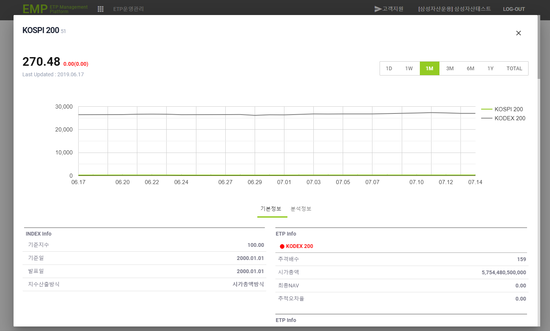
ETP 플랫폼 구축 |  |  |  | 단위테스트 결과서
단위테스트 ID | UT-ETP-OP-02 | 단위테스트명 | ETP 기본정보
업무구분 | ETP | 작성자 | 최병국

1. 기본정보가 조회되는지 확인한다.
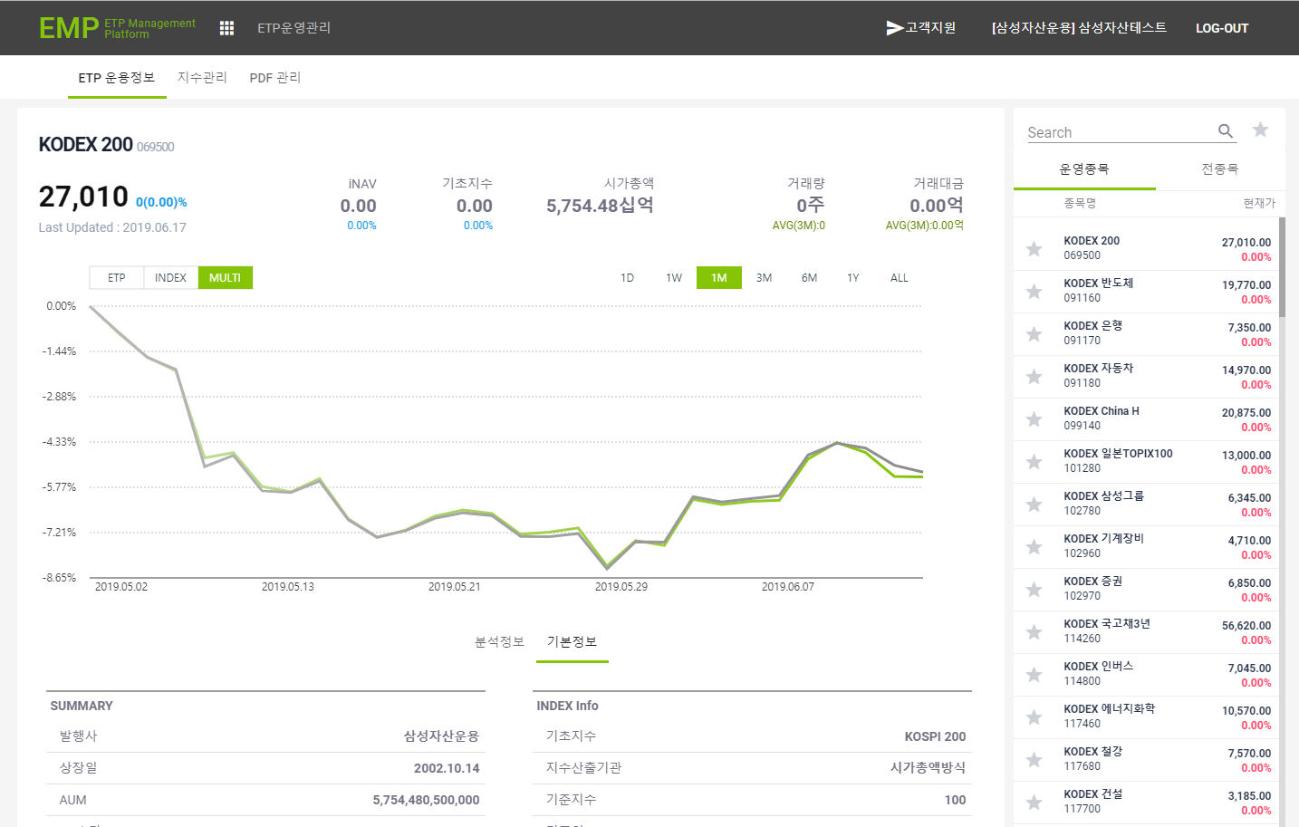

2. 지수정보 팝업이 조회되는지 확인한다.

